상품제안서
CW-F7500 닉시 2IN1 접이식 터보 핸디팬 | 상품코드: F30822

 |  |  |  |  |  |  | 02-412-0044 | www.easy1.co.kr
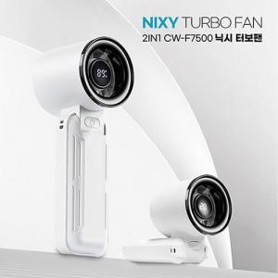

【상세/제작정보】

【인쇄/포장옵션】 | 레이저, DTF1곳 / 포장불가능

【공급단가】 | 수량 | 50~ | 100~ | 500~ | 1,000~ | 2,000~
*VAT별도 | 단가 | 15,480원 | 15,220원 | 14,830원 | 14,570원 | 14,190원

【상품 URL】 | http://www.easy1.co.kr/src/goods_detail.php?gdno=30822

